모평균, 모분산 계산
y | p(x) | y*p(y) | y^2 *p(y)
0 | 0.1 | 0 | 0
1 | 0.1 | 0.1 | 0.1
2 | 0.1 | 0.2 | 0.4 | 모평균
3 | 0.1 | 0.3 | 0.9
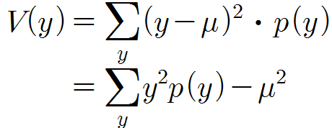
4 | 0.1 | 0.4 | 1.6 | 모분산
5 | 0.1 | 0.5 | 2.5
6 | 0.1 | 0.6 | 3.6
7 | 0.1 | 0.7 | 4.9
8 | 0.1 | 0.8 | 6.4
9 | 0.1 | 0.9 | 8.1 | 모평균 | 4.5
 |  | 4.5 | 28.5 | 모분산 | 8.25

Sheet2
히스토그램
계급 | 빈도수
2.4 | 1
2.81 | 2
3.22 | 3
3.63 | 6
4.04 | 19
4.45 | 15
4.86 | 18
5.27 | 14
5.68 | 12
6.09 | 7
기타 | 3

